Sheet1
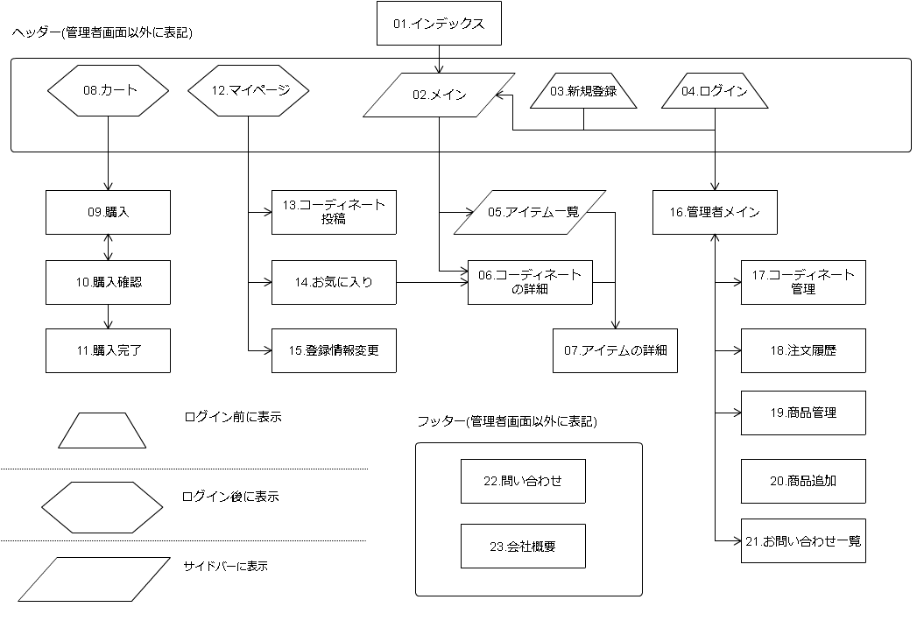
 | 1 | インディックス
 | 2 | メイン | 藤本
 | 3 | 新規登録 | 永井
 | 4 | ログイン | 神農
 | 5 | アイテム一覧 | 藤本
 | 6 | コーディネートの詳細 | 藤本
 | 7 | アイテムの詳細 | 藤本
 | 8 | カート | 神農
 | 9 | 購入 | 丸井
 | 10 | 購入確認 | 丸井
 | 11 | 購入完了 | 中田
 | 12 | マイページ | 藤本
 | 13 | コーディネート投稿 | 丸井
 | 14 | お気に入り | 丸井
 | 15 | 登録情報変更 | 今野
 | 16 | 管理者メイン | 小林
 | 17 | コーディネート管理 | null
 | 18 | 注文履歴 | 小林
 | 19 | 商品管理 | 中田
 | 20 | 商品追加 | 今野
 | 21 | お問い合わせ一覧 | 中田
 | 22 | お問い合わせ | 今野
 | 23 | 会社概要 | 丸井
 |  | フッター | 中田
 |  | ヘッダー | 藤本
 |  | 商品追加 | 今野
2016/08/03更新

